2026 Tavasz diagram
 | 4. hét | 5. hét | 6 .hét | 7. hét | 8. hét | 9 .hét | 10. hét | 11. hét | 12 .hét | 13. hét | 14. hét | 15 .hét | 16. hét | 17. hét | 18 .hét | 0 | Fogyás
Barcsik Kristóf | 116.1 | 116.10 | 116.10 | 113.40 | 113.60 | 113.00 | 113.50 | 113.50 | 114.00 | 0.00 | 0.00 | 0.00 | 0.00 | 0.00 | 0.00 | 0.00 | 116.10
Galgóczy Ádám | 101.5 | 101.70 | 100.90 | 101.10 | 101.00 | 102.00 | 101.60 | 102.40 | 101.80 | 0.00 | 0.00 | 0.00 | 0.00 | 0.00 | 0.00 | 0.00 | 101.50
Jávor Tamás | 116.3 | 116.00 | 114.00 | 114.30 | 112.60 | 113.60 | 112.40 | 112.00 | 111.80 | 0.00 | 0.00 | 0.00 | 0.00 | 0.00 | 0.00 | 0.00 | 116.30
Krekuska Gábor | 87.7 | 88.00 | 88.00 | 87.70 | 87.70 | 87.20 | 88.00 | 87.30 | 87.70 | 0.00 | 0.00 | 0.00 | 0.00 | 0.00 | 0.00 | 0.00 | 87.70
Molnár György | 88.3 | 87.20 | 86.10 | 85.60 | 84.70 | 83.80 | 85.00 | 83.80 | 83.40 | 0.00 | 0.00 | 0.00 | 0.00 | 0.00 | 0.00 | 0.00 | 88.30
Varga Szabolcs | 105.3 | 104.00 | 104.00 | 102.60 | 101.90 | 102.30 | 102.30 | 101.30 | 101.60 | 0.00 | 0.00 | 0.00 | 0.00 | 0.00 | 0.00 | 0.00 | 105.30
Vaspál Gergő | 92.3 | 92.20 | 91.80 | 92.90 | 93.30 | 91.90 | 92.50 | 92.50 | 92.00 | 0.00 | 0.00 | 0.00 | 0.00 | 0.00 | 0.00 | 0.00 | 92.30
Várnoki Ádám | 108.4 | 107.00 | 107.40 | 106.50 | 104.00 | 102.90 | 103.00 | 101.90 | 102.30 | 0.00 | 0.00 | 0.00 | 0.00 | 0.00 | 0.00 | 0.00 | 108.40
Szikora István | 102.1 | 102.20 | 102.80 | 101.70 | 101.00 | 100.30 | 99.90 | 99.40 | 99.20 | 0.00 | 0.00 | 0.00 | 0.00 | 0.00 | 0.00 | 0.00 | 102.10
Kováts Tibor | 97.2 | 97.70 | 97.70 | 96.90 | 97.50 | 97.50 | 97.60 | 97.20 | 96.70 | 0.00 | 0.00 | 0.00 | 0.00 | 0.00 | 0.00 |  | 97.20
Zorván Zoárd | 80.1 | 79.90 | 79.50 | 77.30 | 77.70 | 75.70 | 75.20 | 75.40 | 0.00 | 0.00 | 0.00 | 0.00 | 0.00 | 0.00 | 0.00 |  | 80.10
Beötthy Tímea | 63.1 | 63.10 | 63.10 | 63.40 | 62.70 | 61.70 | 61.90 | 63.00 | 62.00 | 0.00 | 0.00 | 0.00 | 0.00 | 0.00 | 0.00 |  | 63.10
Kellős György | 68.6 | 68.40 | 69.20 | 69.70 | 69.40 | 69.90 | 68.90 | 69.60 | 0.00 | 0.00 | 0.00 | 0.00 | 0.00 | 0.00 | 0.00 |  | 68.60
Jákob Tamás | 103 | 103.00 | 103.00 | 103.00 | 103.00 | 103.00 | 103.00 | 102.20
Tóth Roland | 93.6 | 93.60 | 93.60 | 93.60 | 93.60 | 93.60 | 93.60 | 92.40

 | 4. hét | 5. hét | 6 .hét | 7. hét | 8. hét | 9 .hét | 10. hét | 11. hét | 12 .hét | 13. hét | 14. hét | 15 .hét | 16. hét | 17. hét | 18 .hét | 0
Barcsik Kristóf | 0.00% | 0.00% | 0.00% | -2.33% | -2.15% | -2.67% | -2.24% | -2.24% | -1.81% | -100.00% | -100.00% | -100.00% | -100.00% | -100.00% | -100.00% | -100.00%
Galgóczy Ádám | 0.00% | 0.20% | -0.59% | -0.39% | -0.49% | 0.49% | 0.10% | 0.89% | 0.30% | -100.00% | -100.00% | -100.00% | -100.00% | -100.00% | -100.00% | -100.00%
Jávor Tamás | 0.00% | -0.26% | -1.98% | -1.72% | -3.18% | -2.32% | -3.35% | -3.70% | -3.87% | -100.00% | -100.00% | -100.00% | -100.00% | -100.00% | -100.00% | -100.00%
Krekuska Gábor | 0.00% | 0.34% | 0.34% | 0.00% | 0.00% | -0.57% | 0.34% | -0.46% | 0.00% | -100.00% | -100.00% | -100.00% | -100.00% | -100.00% | -100.00% | -100.00%
Molnár György | 0.00% | -1.25% | -2.49% | -3.06% | -4.08% | -5.10% | -3.74% | -5.10% | -5.55% | -100.00% | -100.00% | -100.00% | -100.00% | -100.00% | -100.00% | -100.00%
Varga Szabolcs | 0.00% | -1.23% | -1.23% | -2.56% | -3.23% | -2.85% | -2.85% | -3.80% | -3.51% | -100.00% | -100.00% | -100.00% | -100.00% | -100.00% | -100.00% | -100.00%
Vaspál Gergő | 0.00% | -0.11% | -0.54% | 0.65% | 1.08% | -0.43% | 0.22% | 0.22% | -0.33% | -100.00% | -100.00% | -100.00% | -100.00% | -100.00% | -100.00% | -100.00%
Várnoki Ádám | 0.00% | -1.29% | -0.92% | -1.75% | -4.06% | -5.07% | -4.98% | -6.00% | -5.63% | -100.00% | -100.00% | -100.00% | -100.00% | -100.00% | -100.00% | -100.00%
Szikora István | 0.00% | 0.10% | 0.69% | -0.39% | -1.08% | -1.76% | -2.15% | -2.64% | -2.84% | -100.00% | -100.00% | -100.00% | -100.00% | -100.00% | -100.00% | -100.00%
Kováts Tibor | 0.00% | 0.51% | 0.51% | -0.31% | 0.31% | 0.31% | 0.41% | 0.00% | -0.51% | -100.00% | -100.00% | -100.00% | -100.00% | -100.00% | -100.00%
Zorván Zoárd | 0.00% | -0.25% | -0.75% | -3.50% | -3.00% | -5.49% | -6.12% | -5.87% | -100.00% | -100.00% | -100.00% | -100.00% | -100.00% | -100.00% | -100.00%
Beötthy Tímea | 0.00% | 0.00% | 0.00% | 0.48% | -0.63% | -2.22% | -1.90% | -0.16% | -1.74% | -100.00% | -100.00% | -100.00% | -100.00% | -100.00% | -100.00%
Kellős György | 0.00% | -0.29% | 0.87% | 1.60% | 1.17% | 1.90% | 0.44% | 1.46% | -100.00% | -100.00% | -100.00% | -100.00% | -100.00% | -100.00% | -100.00%
Jákob Tamás | 0.00% | 0.00% | 0.00% | 0.00% | 0.00% | 0.00% | 0.00% | -0.78%
Tóth Roland | 0.00% | 0.00% | 0.00% | 0.00% | 0.00% | 0.00% | 0.00% | -1.28%

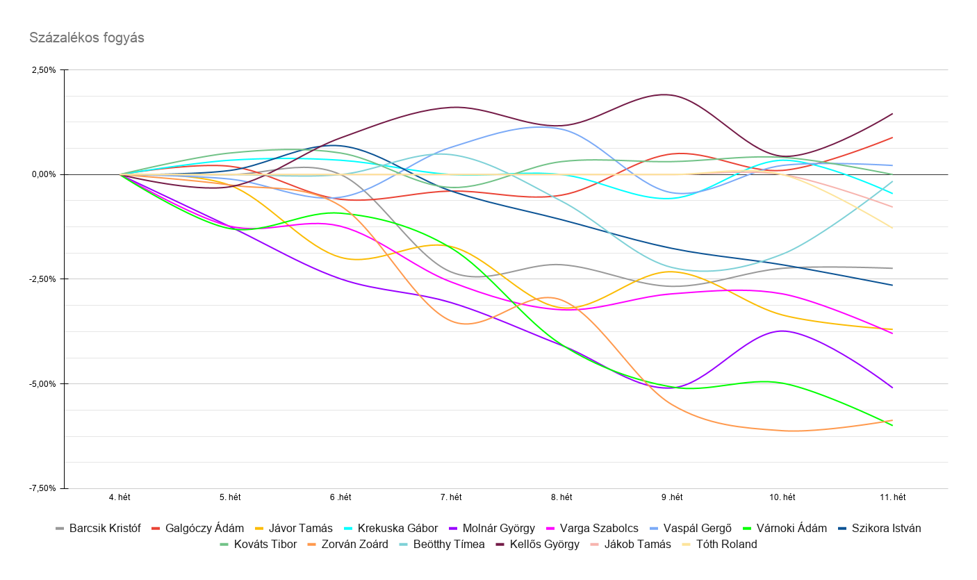
 |  |  |  |  |  |  |  |  |  |  |  |  |  |  |  | Fogyás [kg] helyezés | Név | Eddigi fogyás
 |  |  |  |  |  |  |  |  |  |  |  |  |  |  |  | 1 | #N/A | #N/A
 |  |  |  |  |  |  |  |  |  |  |  |  |  |  |  | 2 | #N/A | #N/A
 |  |  |  |  |  |  |  |  |  |  |  |  |  |  |  | 3 | #N/A | #N/A
 |  |  |  |  |  |  |  |  |  |  |  |  |  |  |  | 4 | #N/A | #N/A
 |  |  |  |  |  |  |  |  |  |  |  |  |  |  |  | 5 | #N/A | #N/A
 |  |  |  |  |  |  |  |  |  |  |  |  |  |  |  | 6 | #N/A | #N/A
 |  |  |  |  |  |  |  |  |  |  |  |  |  |  |  | 7 | #N/A | #N/A
 |  |  |  |  |  |  |  |  |  |  |  |  |  |  |  | 8 | #N/A | #N/A
 |  |  |  |  |  |  |  |  |  |  |  |  |  |  |  | 9 | #N/A | #N/A
 |  |  |  |  |  |  |  |  |  |  |  |  |  |  |  | 10 | #N/A | #N/A
 |  |  |  |  |  |  |  |  |  |  |  |  |  |  |  | 11 | #N/A | #N/A
 |  |  |  |  |  |  |  |  |  |  |  |  |  |  |  | 12 | #N/A | #N/A
 |  |  |  |  |  |  |  |  |  |  |  |  |  |  |  | 13 | #N/A | #N/A
 |  |  |  |  |  |  |  |  |  |  |  |  |  |  |  | 14 | #N/A | #N/A
 |  |  |  |  |  |  |  |  |  |  |  |  |  |  |  | 15 | #N/A | #N/A

 |  |  |  |  |  |  |  |  |  |  |  |  |  |  |  | Fogyás [%] helyezés | Név | Eddigi fogyás
 |  |  |  |  |  |  |  |  |  |  |  |  |  |  |  | 1 | #N/A | #N/A
 |  |  |  |  |  |  |  |  |  |  |  |  |  |  |  | 2 | #N/A | #N/A
 |  |  |  |  |  |  |  |  |  |  |  |  |  |  |  | 3 | #N/A | #N/A
 |  |  |  |  |  |  |  |  |  |  |  |  |  |  |  | 4 | #N/A | #N/A
 |  |  |  |  |  |  |  |  |  |  |  |  |  |  |  | 5 | #N/A | #N/A
 |  |  |  |  |  |  |  |  |  |  |  |  |  |  |  | 6 | #N/A | #N/A
 |  |  |  |  |  |  |  |  |  |  |  |  |  |  |  | 7 | #N/A | #N/A
 |  |  |  |  |  |  |  |  |  |  |  |  |  |  |  | 8 | #N/A | #N/A
 |  |  |  |  |  |  |  |  |  |  |  |  |  |  |  | 9 | #N/A | #N/A
 |  |  |  |  |  |  |  |  |  |  |  |  |  |  |  | 10 | #N/A | #N/A
 |  |  |  |  |  |  |  |  |  |  |  |  |  |  |  | 11 | #N/A | #N/A
 |  |  |  |  |  |  |  |  |  |  |  |  |  |  |  | 12 | #N/A | #N/A
 |  |  |  |  |  |  |  |  |  |  |  |  |  |  |  | 13 | #N/A | #N/A
 |  |  |  |  |  |  |  |  |  |  |  |  |  |  |  | 14 | #N/A | #N/A
 |  |  |  |  |  |  |  |  |  |  |  |  |  |  |  | 15 | #N/A | #N/A

 |  |  |  |  |  |  |  |  |  |  |  |  |  |  |  | Csapat összes fogyás [kg] | #N/A

Tippjáték
 | Kezdő súly | kitűzött cél | Leadandó |  | Barcsik Kristóf | Galgóczy Ádám | Jávor Tamás | Krekuska Gábor | Molnár György | Varga Szabolcs | Vaspál Gergő | Várnoki Ádám | Szikora István | Kováts Tibor | Zorván Zoárd | Beötthy Tímea | Kellős György | Jákob Tamás | Tóth Roland
0
Barcsik Kristóf | 116.1 | 112 | 4.1 |  | Igen | Nem | Nem | Nem | Nem | Nem | Nem | Nem | Nem | Igen | Nem | Igen | Nem | Igen | Nem
Galgóczy Ádám | 101.5 | 98 | 3.5 |  | Igen | Igen | Igen | Igen | Igen | Igen | Igen | Igen | Igen | Igen | Igen | Igen | Igen | Igen | Nem
Jávor Tamás | 116.3 | 113 | 3.3 |  | Igen | Nem | Igen | Igen | Igen | Igen | Igen | Nem | Igen | Igen | Igen | Nem | Igen | Igen | Igen
Krekuska Gábor | 87.7 | 85 | 2.7 |  | Igen | Igen | Igen | Igen | Igen | Igen | Igen | Igen | Igen | Igen | Igen | Igen | Igen | Igen | Nem
Molnár György | 88.3 | 80 | 8.3 |  | Igen | Igen | Nem | Igen | Igen | Nem | Igen | Nem | Igen | Nem | Nem | Igen | Igen | Nem | Nem
Varga Szabolcs | 105.3 | 95 | 10.3 |  | Nem | Nem | Igen | Nem | Nem | Igen | Nem | Nem | Igen | Nem | Nem | Igen | Nem | Nem | Nem
Vaspál Gergő | 92.3 | 89 | 3.3 |  | Igen | Nem | Nem | Nem | Igen | Nem | Igen | Igen | Igen | Igen | Nem | Igen | Igen | Nem | Nem
Várnoki Ádám | 108.4 | 100 | 8.4 |  | Igen | Nem | Nem | Igen | Nem | Igen | Nem | Igen | Igen | Igen | Nem | Igen | Nem | Nem | Nem
Szikora István | 102.1 | 95 | 7.1 |  | Nem | Nem | Nem | Nem | Nem | Nem | Nem | Nem | Igen | Nem | Nem | Igen | Nem | Nem | Igen
Kováts Tibor | 97.2 | 95.9 | 1.3 |  | Igen | Nem | Igen | Igen | Igen | Igen | Igen | Igen | Igen | Igen | Igen | Igen | Nem | Nem | Nem
Zorván Zoárd | 80.1 | 72 | 8.1 |  | Igen | Nem | Nem | Nem | Nem | Nem | Nem | Nem | Igen | Nem | Igen | Nem | Nem | Nem | Igen
Beötthy Tímea | 63.1 | 55 | 8.1 |  | Igen | Nem | Nem | Nem | Nem | Nem | Igen | Nem | Igen | Nem | Nem | Igen | Igen | Nem | Nem
Kellős György | 68.6 | 72 | -3.4 |  | Igen | Nem | Nem | Nem | Nem | Nem | Igen | Nem | Igen | Igen | Nem | Nem | Igen | Nem | Nem
Jákob Tamás | 103 | 97 | 6 |  | Igen | Nem | Igen | Nem | Igen | Nem | Nem | Nem | Nem | Igen | Nem | Nem | Nem | Igen | Nem
Tóth Roland | 93.6 | 83.6 | 10 |  | Igen | Nem | Nem | Nem | Nem | Nem | Nem | Nem | Nem | Nem | Nem | Nem | Nem | Nem | Igen

0
 | kitűzött cél | Jelenlegi | Teljesül? | Ennyit kéne... | ...hetente leadni: |  | Találat
Barcsik Kristóf | 112 | #NAME? | #NAME? | #NAME? | #NAME? |  | 0
Galgóczy Ádám | 98 | #NAME? | #NAME? | #NAME? | #NAME? |  | 0
Jávor Tamás | 113 | #NAME? | #NAME? | #NAME? | #NAME? |  | 0
Krekuska Gábor | 85 | #NAME? | #NAME? | #NAME? | #NAME? |  | 0
Molnár György | 80 | #NAME? | #NAME? | #NAME? | #NAME? |  | 0
Varga Szabolcs | 95 | #NAME? | #NAME? | #NAME? | #NAME? |  | 0
Vaspál Gergő | 89 | #NAME? | #NAME? | #NAME? | #NAME? |  | 0
Várnoki Ádám | 100 | #NAME? | #NAME? | #NAME? | #NAME? |  | 0
Szikora István | 95 | #NAME? | #NAME? | #NAME? | #NAME? |  | 0
Kováts Tibor | 95.9 | #NAME? | #NAME? | #NAME? | #NAME? |  | 0
Zorván Zoárd | 72 | #NAME? | #NAME? | #NAME? | #NAME? |  | 0
Beötthy Tímea | 55 | #NAME? | #NAME? | #NAME? | #NAME? |  | 0
Kellős György | 72 | #NAME? | #NAME? | #NAME? | #NAME? |  | 0
Jákob Tamás | 97 | #NAME? | #NAME? | #NAME? | #NAME? |  | 0
Tóth Roland | 83.6 | #NAME? | #NAME? | #NAME? | #NAME? |  | 0

 | Progresszió - teljesült a kitűzött cél...
 | negyede | fele | háromnegyede | Teljesült
 | Nekikezdett! | Jól halad! | Majdnem kész! | Kész a test.
Barcsik Kristóf | #NAME? | #NAME? | #NAME? | #NAME? |  | Barcsik Kristóf | #NAME?
Galgóczy Ádám | #NAME? | #NAME? | #NAME? | #NAME? |  | Galgóczy Ádám | #NAME?
Jávor Tamás | #NAME? | #NAME? | #NAME? | #NAME? |  | Jávor Tamás | #NAME?
Krekuska Gábor | #NAME? | #NAME? | #NAME? | #NAME? |  | Krekuska Gábor | #NAME?
Molnár György | #NAME? | #NAME? | #NAME? | #NAME? |  | Molnár György | #NAME?
Varga Szabolcs | #NAME? | #NAME? | #NAME? | #NAME? |  | Varga Szabolcs | #NAME?
Vaspál Gergő | #NAME? | #NAME? | #NAME? | #NAME? |  | Vaspál Gergő | #NAME?
Várnoki Ádám | #NAME? | #NAME? | #NAME? | #NAME? |  | Várnoki Ádám | #NAME?
Szikora István | #NAME? | #NAME? | #NAME? | #NAME? |  | Szikora István | #NAME?
Kováts Tibor | #NAME? | #NAME? | #NAME? | #NAME? |  | Kováts Tibor | #NAME?
Zorván Zoárd | #NAME? | #NAME? | #NAME? | #NAME? |  | Zorván Zoárd | #NAME?
Beötthy Tímea | #NAME? | #NAME? | #NAME? | #NAME? |  | Beötthy Tímea | #NAME?
Kellős György | #NAME? | #NAME? | #NAME? | #NAME? |  | Kellős György | #NAME?
Jákob Tamás | #NAME? | #NAME? | #NAME? | #NAME? |  | Jákob Tamás | #NAME?
Tóth Roland | #NAME? | #NAME? | #NAME? | #NAME? |  | Tóth Roland | #NAME?

Egyéni cél elérése

Éves diagram
 |  | 7. hét | 8. hét | 9. hét | 10. hét | 11. hét | 12. hét | 13. hét | 14. hét | 15. hét | 16. hét | 17. hét | 18. hét | 19. hét | 20. hét | 21. hét | 22. hét | 23. hét | 24. hét | 25 .hét | 26. hét | 27. hét | 28. hét | 29. hét | 30. hét | 31. hét | 32. hét | 33.hét | 34. hét | 35. hét | 36. hét | 37 .hét | 38. hét | 39. hét | 40. hét | 41. hét | 42. hét | 43. hét | 44. hét | 45. hét | 46. hét | 47. hét | 48. hét | 49. hét | 50. hét | Változás (Kg)
 | Barcsik Kristóf | ű |  | 11 | 11 | 11 |  | 11 | 11 | 11 | 11 |  | 11 | 11 | 11 | 11 | 11 | 11 | 11 | 11 | 11 | 11 | 11 | 11 | 11 | 11 |  |  |  | 11 | 11 | 11 | 11 | 11 |  | 11 | 11 |  | #VALUE! | #VALUE! | #VALUE! | #VALUE! | #VALUE! | #VALUE! | #VALUE! | #VALUE!
 | Galgóczy Ádám | 10 | 10 | 10 |  |  | 10 | 10 | 10 | 10 | 10 | 10 | 10 | 10 | 10 |  | 10 | 9 | 10 |  | 10 | 10 | 10 | 10 | 10 | 10 |  |  |  | 10 | 10 | 10 | 10 |  |  | 10 | 10 | 10 | #VALUE! | #VALUE! | #VALUE! | #VALUE! | #VALUE! | #VALUE! | #VALUE! | #VALUE!
 | Jávor Tamás | 11 | 11 | 11 |  | 11 |  | 11 | 11 | 11 | 11 | 11 | 11 | 11 | 11 | 11 | 11 | 11 | 11 | 11 | 11 | 11 | 11 | 11 | 11 | 11 |  |  |  | 11 |  |  | 11 | 11 | 11 | 11 |  | 11 | #VALUE! | #VALUE! | #VALUE! | #VALUE! | #VALUE! | #VALUE! | #VALUE! | #VALUE!
 | Krekuska Gábor | #VALUE! | 8 | 8 | #VALUE! | 8 | 8 | 8 | 8 | 8 | 8 | 8 | 8 | 8 | #VALUE! | 8 | 8 | 8 | #VALUE! | 8 | 8 | 8 | 8 | 8 | 8 | 8 |  |  |  | 8 | #VALUE! | #VALUE! | 8 | 8 | 8 | #VALUE! | 8 | 8 | #VALUE! | #VALUE! | #VALUE! | #VALUE! | #VALUE! | #VALUE! | #VALUE! | #VALUE!
 | Molnár György | 9 | 9 | 9 | 9 | 9 | 9 | #VALUE! | #VALUE! | #VALUE! | 9 | 9 | 9 | 9 | 9 | #VALUE! | 9 | 9 | 9 | 9 | 9 | 9 | 9 | 9 | 9 | 8 |  |  |  | 8 | 8 | 8 | 8 | 8 | 8 | #VALUE! | 8 | 8 | #VALUE! | #VALUE! | #VALUE! | #VALUE! | #VALUE! | #VALUE! | #VALUE! | #VALUE!
 | Varga Szabolcs | 9 | 9 | 9 | #VALUE! | 9 | 9 | 9 | 9 | 9 | #VALUE! | 9 | #VALUE! | 9 | 9 | 9 | 9 | 9 | 9 | #VALUE! | 9 | #VALUE! | 9 | 9 |  | 10 |  |  |  | 10 |  |  | 10 | 10 | 10 | 10 | 10 | 10 | #VALUE! | #VALUE! | #VALUE! | #VALUE! | #VALUE! | #VALUE! | #VALUE! | #VALUE!
 | Vaspál Gergő | 8 | 9 | 9 | 9 | 9 | 9 | 9 | 9 | 9 | 9 | #VALUE! | 9 | 9 | 9 | 9 | 9 | 9 | #VALUE! | 8 | 8 | 8 | 8 | 8 | #VALUE! | 9 |  |  |  | 9 | 9 | 9 | 9 | 9 | 9 | 9 | 9 | #VALUE! | #VALUE! | #VALUE! | #VALUE! | #VALUE! | #VALUE! | #VALUE! | #VALUE! | #VALUE!
 | Várnoki Ádám |  | 10 | 10 | 10 | 10 | 10 | 10 | 10 |  | 10 | 10 | 10 | 10 |  | 10 | 10 |  | 10 | 10 | 10 | 10 | 10 | 10 | 10 | 10 |  |  |  | 10 |  | 10 | 10 |  | 10 |  | 10 | 10 | #VALUE! | #VALUE! | #VALUE! | #VALUE! | #VALUE! | #VALUE! | #VALUE! | #VALUE!
 | Szikora István |  |  |  |  |  |  |  |  |  |  |  |  |  |  |  |  |  |  | 10 | 9 | 9 | 9 |  |  | 10 |  |  |  | 10 | 10 | 10 | 10 |  | 10 | 9 | 9 | 9 | #VALUE! | #VALUE! | #VALUE! | #VALUE! | #VALUE! | #VALUE! | #VALUE! | #VALUE!
 | 0

 |  | 7. hét | 8. hét | 9. hét | 10. hét | 11. hét | 12. hét | 13. hét | 14. hét | 15. hét | 16. hét | 17. hét | 18. hét | 19. hét | 20. hét | 21. hét | 22. hét | 23. hét | 24. hét | 25 .hét | 26. hét | 27. hét | 28. hét | 29. hét | 30. hét | 31. hét | 32. hét | 33.hét | 34. hét | 35. hét | 36. hét | 37 .hét | 38. hét | 39. hét | 40. hét | 41. hét | 42. hét | 43. hét | 44. hét | 45. hét | 46. hét | 47. hét | 48. hét | 49. hét | 50. hét
 | Barcsik Kristóf | 0.00% | #VALUE! | #VALUE! | #VALUE! | #VALUE! | #VALUE! | #VALUE! | #VALUE! | #VALUE! | #VALUE! | #VALUE! | #VALUE! | #VALUE! | #VALUE! | #VALUE! | #VALUE! | #VALUE! | #VALUE! | #VALUE! | #VALUE! | #VALUE! | #VALUE! | #VALUE! | #VALUE! | #VALUE! |  |  |  | #VALUE! | #VALUE! | #VALUE! | #VALUE! | #VALUE! | #VALUE! | #VALUE! | #VALUE! | #VALUE! | #VALUE! | #VALUE! | #VALUE! | #VALUE! | #VALUE! | #VALUE! | #VALUE!
 | Galgóczy Ádám | 0.00% | 0.00% | 0.00% | #VALUE! | #VALUE! | 0.00% | 0.00% | 0.00% | 0.00% | 0.00% | 0.00% | 0.00% | 0.00% | 0.00% | #VALUE! | 0.00% | -10.00% | 0.00% | #VALUE! | 0.00% | 0.00% | 0.00% | 0.00% | 0.00% | 0.00% |  |  |  | 0.00% | 0.00% | 0.00% | 0.00% | #VALUE! | #VALUE! | 0.00% | 0.00% | 0.00% | #VALUE! | #VALUE! | #VALUE! | #VALUE! | #VALUE! | #VALUE! | #VALUE!
 | Jávor Tamás | 0.00% | 0.00% | 0.00% | #VALUE! | 0.00% | #VALUE! | 0.00% | 0.00% | 0.00% | 0.00% | 0.00% | 0.00% | 0.00% | 0.00% | 0.00% | 0.00% | 0.00% | 0.00% | 0.00% | 0.00% | 0.00% | 0.00% | 0.00% | 0.00% | 0.00% |  |  |  | 0.00% | #VALUE! | #VALUE! | 0.00% | 0.00% | 0.00% | 0.00% | #VALUE! | 0.00% | #VALUE! | #VALUE! | #VALUE! | #VALUE! | #VALUE! | #VALUE! | #VALUE!
 | Krekuska Gábor | 0.00% | #VALUE! | #VALUE! | #VALUE! | #VALUE! | #VALUE! | #VALUE! | #VALUE! | #VALUE! | #VALUE! | #VALUE! | #VALUE! | #VALUE! | #VALUE! | #VALUE! | #VALUE! | #VALUE! | #VALUE! | #VALUE! | #VALUE! | #VALUE! | #VALUE! | #VALUE! | #VALUE! | #VALUE! |  |  |  | #VALUE! | #VALUE! | #VALUE! | #VALUE! | #VALUE! | #VALUE! | #VALUE! | #VALUE! | #VALUE! | #VALUE! | #VALUE! | #VALUE! | #VALUE! | #VALUE! | #VALUE! | #VALUE!
 | Molnár György | 0.00% | 0.00% | 0.00% | 0.00% | 0.00% | 0.00% | #VALUE! | #VALUE! | #VALUE! | 0.00% | 0.00% | 0.00% | 0.00% | 0.00% | #VALUE! | 0.00% | 0.00% | 0.00% | 0.00% | 0.00% | 0.00% | 0.00% | 0.00% | 0.00% | -11.11% |  |  |  | -11.11% | -11.11% | -11.11% | -11.11% | -11.11% | -11.11% | #VALUE! | -11.11% | -11.11% | #VALUE! | #VALUE! | #VALUE! | #VALUE! | #VALUE! | #VALUE! | #VALUE!
 | Varga Szabolcs | 0.00% | 0.00% | 0.00% | #VALUE! | 0.00% | 0.00% | 0.00% | 0.00% | 0.00% | #VALUE! | 0.00% | #VALUE! | 0.00% | 0.00% | 0.00% | 0.00% | 0.00% | 0.00% | #VALUE! | 0.00% | #VALUE! | 0.00% | 0.00% | #VALUE! | 11.11% |  |  |  | 11.11% | #VALUE! | #VALUE! | 11.11% | 11.11% | 11.11% | 11.11% | 11.11% | 11.11% | #VALUE! | #VALUE! | #VALUE! | #VALUE! | #VALUE! | #VALUE! | #VALUE!
 | Vaspál Gergő | 0.00% | 12.50% | 12.50% | 12.50% | 12.50% | 12.50% | 12.50% | 12.50% | 12.50% | 12.50% | #VALUE! | 12.50% | 12.50% | 12.50% | 12.50% | 12.50% | 12.50% | #VALUE! | 0.00% | 0.00% | 0.00% | 0.00% | 0.00% | #VALUE! | 12.50% |  |  |  | 12.50% | 12.50% | 12.50% | 12.50% | 12.50% | 12.50% | 12.50% | 12.50% | #VALUE! | #VALUE! | #VALUE! | #VALUE! | #VALUE! | #VALUE! | #VALUE! | #VALUE!
 | Várnoki Ádám | 0.00% | #VALUE! | #VALUE! | #VALUE! | #VALUE! | #VALUE! | #VALUE! | #VALUE! | #VALUE! | #VALUE! | #VALUE! | #VALUE! | #VALUE! | #VALUE! | #VALUE! | #VALUE! | #VALUE! | #VALUE! | #VALUE! | #VALUE! | #VALUE! | #VALUE! | #VALUE! | #VALUE! | #VALUE! |  |  |  | #VALUE! | #VALUE! | #VALUE! | #VALUE! | #VALUE! | #VALUE! | #VALUE! | #VALUE! | #VALUE! | #VALUE! | #VALUE! | #VALUE! | #VALUE! | #VALUE! | #VALUE! | #VALUE!
 | Szikora Isván | 0.00% | #VALUE! | #VALUE! | #VALUE! | #VALUE! | #VALUE! | #VALUE! | #VALUE! | #VALUE! | #VALUE! | #VALUE! | #VALUE! | #VALUE! | #VALUE! | #VALUE! | #VALUE! | #VALUE! | #VALUE! | #VALUE! | #VALUE! | #VALUE! | #VALUE! | #VALUE! | #VALUE! | #VALUE! |  |  |  | #VALUE! | #VALUE! | #VALUE! | #VALUE! | #VALUE! | #VALUE! | #VALUE! | #VALUE! | #VALUE! | #VALUE! | #VALUE! | #VALUE! | #VALUE! | #VALUE! | #VALUE! | #VALUE!
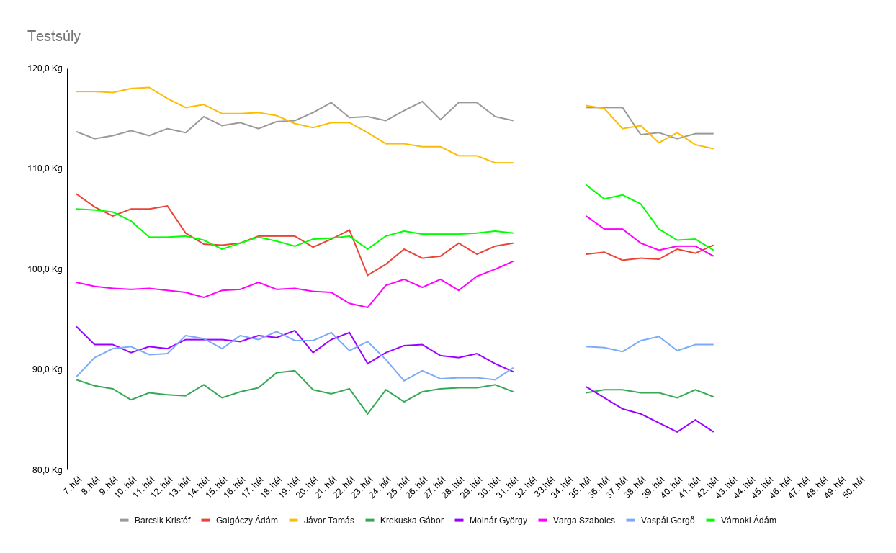

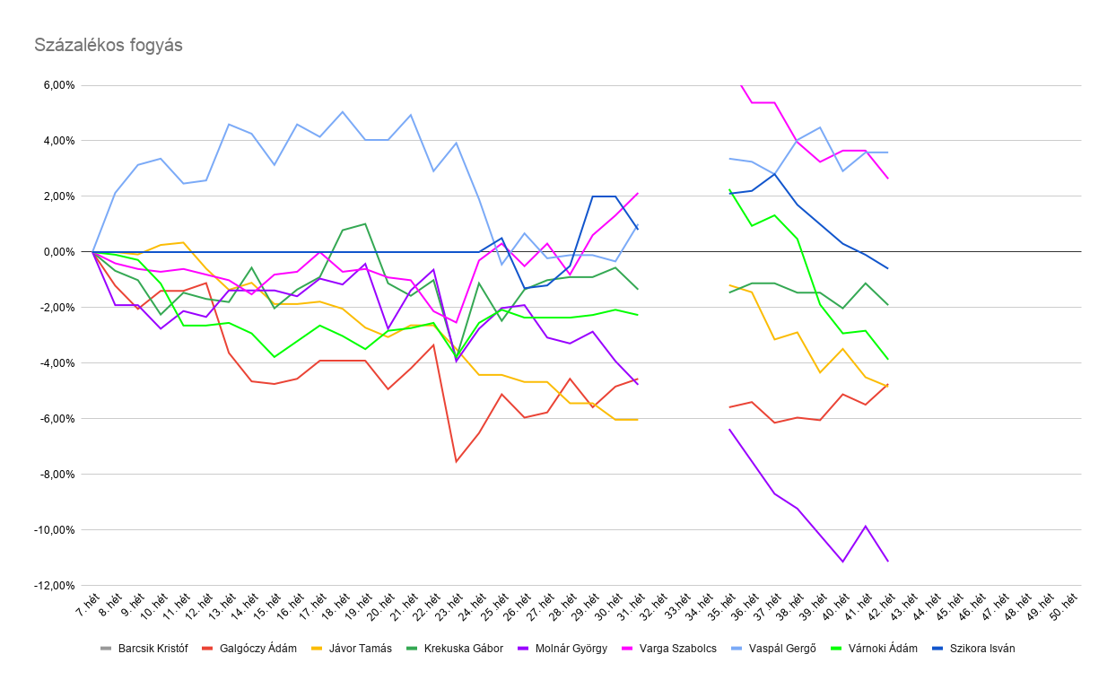

 |  | Helyezés | Versenyző | Kezdő érték | Végeredmény | százalék | súlykülönbség
 |  | 1. | Jávor Tamás | 11 | 11 | 0.00% | 0
 |  | 2. | Molnár György | 9 | 8 | -11.11% | -1
 |  | 3. | Galgóczy Ádám | 10 | 10 | 0.00% | 0
 |  | 4. | Várnoki Ádám |  | 10 | #VALUE! | #VALUE!
 |  | 5. | Krekuska Gábor | #VALUE! | 8 | #VALUE! | #VALUE!
 |  | 6. | Szikora István |  | 10 | #VALUE! | #VALUE!
 |  | 7. | Barcsik Kristóf | ű | 11 | #VALUE! | #VALUE!
 |  | 8. | Vaspál Gergő | 8 | 9 | 12.50% | 1
 |  | 9. | Varga Szabolcs | 9 | 10 | 11.11% | 1

 |  |  | össz változás: |  |  |  | #VALUE!
 |  |  | átlagos fogyás: |  |  | #VALUE! | #VALUE!

 | éves helyezés |  | kezdős súly | Záró súly |  | Változás (%) | Változás (Kg)
9 | 1. | Molnár György | 9 | #VALUE! |  | #VALUE! | #VALUE!
6 | 2. | Galgóczy Ádám | 10 | #VALUE! |  | #VALUE! | #VALUE!
8 | 3. | Krekuska Gábor | #VALUE! | #VALUE! |  | #VALUE! | #VALUE!
7 | 4. | Jávor Tamás | 11 | #VALUE! |  | #VALUE! | #VALUE!
13 | 5. | Szikora István |  | #VALUE! |  | #VALUE! | #VALUE!
12 | 6. | Várnoki Ádám |  | #VALUE! |  | #VALUE! | #VALUE!
11 | 7. | Vaspál Gergő | 8 | #VALUE! |  | #VALUE! | #VALUE!
5 | 8. | Barcsik Kristóf | ű | #VALUE! |  | #VALUE! | #VALUE!
10 | 9. | Varga Szabolcs | 9 | #VALUE! |  | #VALUE! | #VALUE!

 | Kimutatható fogyás |  | Kakilás-ivás tartomány |  | Súlygyarapodásnak tűnik

